상품제안서
시크론 4포트 PD35W PPS GeN 해외 여행용 멀티 어댑터 ENM-38 | 상품코드: F30245

 |  |  |  |  |  |  | 02-412-0044 | www.easy1.co.kr
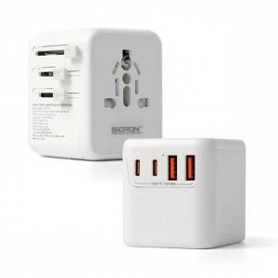

【상세/제작정보】

【인쇄/포장옵션】 | 실크, 레이저, 풀칼라 / 종이케이스

【공급단가】 | 수량 | 30~ | 50~ | 100~ | 300~ | 500~
*VAT별도 | 단가 | 22,610원 | 22,250원 | 21,700원 | 21,160원 | 20,800원

【상품 URL】 | https://dev.easy1.co.kr:443/src/goods_detail.php?gdno=30245

